podział na subregiony

Podział Wielkopolski na subregiony wg przynależności powiatowych urzędów pracy do Oddziałów Wojewódzkiego Urzędu Pracyw Poznaniu
 | powrót do spisu tabel

Tab. 3.1
Tabela 3. Osoby bezrobotne w Wielkopolsce ogółem - listopad 2020 r. |  |  |  |  |  |  |  | Powrót do spisu tabel
3.1 Liczba, zmiany i płynność bezrobocia
L.p. | Powiaty | Liczba bezrobotnych w końcu miesiąca | % wzrost/spadek bezrobotnych |  | dane z miesiąca sprawozdawczego
 |  |  | w stosunku do października 2020 r. | w stosunku do listopada 2019 r. | napływ | odpływ
 |  |  |  |  |  | ogółem | z powodu podjęcia pracy
1. | chodzieski | 1,537 | 0.1 | 14.7 | 129 | 127 | 65
2. | czarnkowsko -trzcianecki | 1,441 | -0.3 | 8.2 | 200 | 205 | 130
3. | gnieźnieński | 2,132 | -4.9 | 19.7 | 203 | 312 | 177
4. | gostyński | 1,852 | -0.1 | 13.4 | 186 | 187 | 143
5. | grodziski | 947 | -2.9 | 28.8 | 65 | 93 | 68
6. | jarociński | 1,420 | -0.1 | 43.3 | 155 | 157 | 117
7. | kaliski | 2,418 | 0.1 | 25.9 | 273 | 271 | 168
7a. | - powiat ziemski | 855 | -0.2 | 25.4 | 101 | 103 | 66
7b. | - m. Kalisz | 1,563 | 0.3 | 26.3 | 172 | 168 | 102
8. | kępiński | 651 | -2.3 | 19.0 | 63 | 78 | 59
9. | kolski | 1,460 | 0.8 | 14.4 | 207 | 196 | 109
10. | koniński | 6,716 | 1.6 | 20.9 | 567 | 458 | 356
10a. | - powiat ziemski | 4,260 | 2.0 | 17.0 | 375 | 290 | 233
10b. | - m. Konin | 2,456 | 1.0 | 28.3 | 192 | 168 | 123
11. | kościański | 1,068 | 0.0 | 28.5 | 142 | 142 | 94
12. | krotoszyński | 1,390 | -0.7 | 37.9 | 157 | 167 | 131
13. | leszczyński | 1,884 | -3.8 | 16.2 | 223 | 298 | 207
13a. | - powiat ziemski | 729 | -2.9 | 24.6 | 96 | 118 | 75
13b. | - m. Leszno | 1,155 | -4.4 | 11.5 | 127 | 180 | 132
14. | międzychodzki | 693 | 0.6 | 31.0 | 96 | 92 | 60
15. | nowotomyski | 1,006 | -3.1 | 46.0 | 104 | 136 | 107
16. | obornicki | 870 | -3.2 | 37.4 | 109 | 138 | 90
17. | ostrowski | 2,413 | -4.9 | 33.4 | 316 | 440 | 245
18. | ostrzeszowski | 1,025 | -2.0 | 5.5 | 117 | 138 | 83
19. | pilski | 2,933 | -2.2 | 27.3 | 292 | 358 | 129
20. | pleszewski | 1,359 | 1.5 | 46.1 | 197 | 177 | 129
21. | poznański | 10,800 | -0.1 | 81.9 | 1,237 | 1,249 | 941
21a. | - powiat ziemski | 3,918 | -0.1 | 84.7 | 483 | 486 | 351
21b. | - m. Poznań | 6,882 | -0.1 | 80.3 | 754 | 763 | 590
22. | rawicki | 1,172 | 1.2 | 19.5 | 139 | 125 | 92
23. | słupecki | 1,809 | 1.1 | 23.7 | 183 | 164 | 108
24. | szamotulski | 1,373 | -0.1 | 43.2 | 191 | 193 | 150
25. | średzki | 1,758 | 0.1 | 25.8 | 174 | 172 | 95
26. | śremski | 666 | -2.8 | 47.3 | 77 | 96 | 69
27. | turecki | 1,626 | 4.8 | 14.4 | 267 | 192 | 113
28. | wągrowiecki | 1,344 | 2.1 | 26.8 | 173 | 145 | 104
29. | wolsztyński | 673 | -1.0 | 52.6 | 73 | 80 | 68
30. | wrzesiński | 1,638 | 1.2 | 46.0 | 215 | 195 | 141
31. | złotowski | 1,930 | 0.1 | 13.7 | 215 | 213 | 121
Województwo |  | 60,004 | -0.4 | 32.3 | 6,745 | 6,994 | 4,669
Subregion kaliski |  | 10,676 | -1.4 | 30.6 | 1,278 | 1,428 | 932
Subregion koniński |  | 11,611 | 1.9 | 19.5 | 1,224 | 1,010 | 686
Subregion leszczyński |  | 6,649 | -1.0 | 20.7 | 763 | 832 | 604
Subregion pilski |  | 9,185 | -0.4 | 18.8 | 1,009 | 1,048 | 549
Subregion poznański |  | 21,883 | -0.9 | 53.7 | 2,471 | 2,676 | 1,898

liczba bezrobotnych w podregionach województwa wielkopolskiego w końcu lipca 2004r.
1 | 1

Tab. 4.1
Tabela 4. Bezrobotne kobiety w Wielkopolsce - listopad 2020 r. |  |  |  |  |  |  |  |  | Powrót do spisu tabel
4.1 Liczba, zmiany i płynność bezrobocia
L.p. | Powiaty | Liczba bezrobotnych kobiet w końcu miesiąca | % wzrost/spadek |  | % udział bezrobotnych kobiet w ogóle | dane z miesiąca sprawozdawczego
 |  |  | w stosunku do października 2020 r. | w stosunku do listopada 2019 r. |  | napływ | odpływ
 |  |  |  |  |  |  | ogółem | z powodu podjęcia pracy
1. | chodzieski | 977 | 1.6 | 14.9 | 63.6 | 77 | 62 | 34
2. | czarnkowsko -trzcianecki | 794 | -2.9 | 10.1 | 55.1 | 90 | 114 | 72
3. | gnieźnieński | 1,195 | -4.0 | 11.6 | 56.1 | 112 | 162 | 104
4. | gostyński | 1,098 | 0.3 | 7.8 | 59.3 | 100 | 97 | 80
5. | grodziski | 577 | -0.3 | 30.5 | 60.9 | 41 | 43 | 34
6. | jarociński | 847 | 0.1 | 34.4 | 59.6 | 95 | 94 | 68
7. | kaliski | 1,367 | -0.1 | 22.4 | 56.5 | 123 | 125 | 84
7a. | - powiat ziemski | 514 | 0.2 | 19.0 | 60.1 | 49 | 48 | 34
7b. | - m. Kalisz | 853 | -0.4 | 24.5 | 54.6 | 74 | 77 | 50
8. | kępiński | 389 | -3.0 | 13.1 | 59.8 | 38 | 50 | 35
9. | kolski | 896 | 1.0 | 7.8 | 61.4 | 94 | 85 | 49
10. | koniński | 3,883 | 1.6 | 12.3 | 57.8 | 304 | 241 | 181
10a. | - powiat ziemski | 2,569 | 2.1 | 9.8 | 60.3 | 210 | 156 | 118
10b. | - m. Konin | 1,314 | 0.7 | 17.3 | 53.5 | 94 | 85 | 63
11. | kościański | 684 | 2.5 | 23.9 | 64.0 | 86 | 69 | 42
12. | krotoszyński | 818 | 0.0 | 29.8 | 58.8 | 86 | 86 | 71
13. | leszczyński | 1,149 | -3.0 | 14.4 | 61.0 | 129 | 165 | 119
13a. | - powiat ziemski | 458 | -1.9 | 24.5 | 62.8 | 60 | 69 | 46
13b. | - m. Leszno | 691 | -3.8 | 8.6 | 59.8 | 69 | 96 | 73
14. | międzychodzki | 430 | 2.4 | 20.4 | 62.0 | 56 | 46 | 35
15. | nowotomyski | 569 | -2.7 | 50.9 | 56.6 | 54 | 70 | 53
16. | obornicki | 510 | -0.8 | 24.7 | 58.6 | 62 | 66 | 45
17. | ostrowski | 1,337 | -3.5 | 28.9 | 55.4 | 161 | 209 | 115
18. | ostrzeszowski | 664 | -4.6 | 1.4 | 64.8 | 49 | 81 | 55
19. | pilski | 1,657 | -1.0 | 22.3 | 56.5 | 159 | 176 | 62
20. | pleszewski | 785 | 0.5 | 29.8 | 57.8 | 94 | 90 | 68
21. | poznański | 5,956 | 0.6 | 76.9 | 55.1 | 690 | 653 | 501
21a. | - powiat ziemski | 2,323 | 1.2 | 78.8 | 59.3 | 294 | 266 | 198
21b. | - m. Poznań | 3,633 | 0.2 | 75.7 | 52.8 | 396 | 387 | 303
22. | rawicki | 734 | 1.2 | 21.5 | 62.6 | 78 | 69 | 52
23. | słupecki | 1,048 | -0.8 | 12.0 | 57.9 | 86 | 94 | 61
24. | szamotulski | 818 | -0.5 | 26.8 | 59.6 | 110 | 114 | 89
25. | średzki | 1,087 | 0.8 | 24.1 | 61.8 | 94 | 85 | 52
26. | śremski | 434 | -3.8 | 50.2 | 65.2 | 43 | 60 | 46
27. | turecki | 979 | 3.5 | 2.0 | 60.2 | 134 | 101 | 63
28. | wągrowiecki | 844 | 2.2 | 23.0 | 62.8 | 86 | 68 | 56
29. | wolsztyński | 386 | -0.5 | 45.7 | 57.4 | 40 | 42 | 33
30. | wrzesiński | 962 | 1.1 | 31.2 | 58.7 | 125 | 115 | 87
31. | złotowski | 1,118 | -1.1 | 9.8 | 57.9 | 95 | 108 | 63
Województwo |  | 34,992 | -0.1 | 25.7 | 58.3 | 3,591 | 3,640 | 2,509
Subregion kaliski |  | 6,207 | -1.4 | 23.7 | 58.1 | 646 | 735 | 496
Subregion koniński |  | 6,806 | 1.4 | 10.0 | 58.6 | 618 | 521 | 354
Subregion leszczyński |  | 4,051 | -0.2 | 17.6 | 60.9 | 433 | 442 | 326
Subregion pilski |  | 5,390 | -0.4 | 16.4 | 58.7 | 507 | 528 | 287
Subregion poznański |  | 12,538 | -0.2 | 46.4 | 57.3 | 1,387 | 1,414 | 1,046

liczba bezrobotnych w podregionach województwa wielkopolskiego w końcu lipca 2004r.
1 | 1

Tab. 5.1
Tabela 5. Osoby bezrobotne zamieszkale na wsi w Wielkopolsce - listopad 2020 r. |  |  |  |  |  |  |  |  |  | Powrót do spisu tabel
5.1 Liczba, zmiany i płynność bezrobocia
L.p. | Powiaty | Liczba bezrobotnych zamieszkałych na wsi w końcu miesiąca | w tym: | % wzrost/spadek liczby bezrobotnych |  | % udział bezrobotnych zamieszkałych na wsi w ogóle | dane z miesiąca sprawozdawczego
 |  |  | kobiety | w stosunku do października 2020 r. | w stosunku do listopada 2019 r. |  | napływ | odpływ
 |  |  |  |  |  |  |  | ogółem | z powodu podjęcia pracy
1. | chodzieski | 742 | 484 | 0.8 | 12.8 | 48.3 | 61 | 55 | 27
2. | czarnkowsko -trzcianecki | 765 | 415 | -0.5 | 5.1 | 53.1 | 101 | 105 | 61
3. | gnieźnieński | 716 | 414 | -7.1 | 18.5 | 33.6 | 59 | 114 | 68
4. | gostyński | 1,034 | 622 | -0.8 | 14.4 | 55.8 | 93 | 101 | 78
5. | grodziski | 610 | 383 | -1.6 | 31.5 | 64.4 | 41 | 51 | 34
6. | jarociński | 824 | 508 | -1.1 | 43.6 | 58.0 | 85 | 94 | 71
7. | kaliski | 776 | 471 | -1.4 | 23.4 | 32.1 | 87 | 98 | 62
7a. | - powiat ziemski | 776 | 471 | -1.4 | 23.4 | 90.8 | 87 | 98 | 62
7b. | - m. Kalisz | 0 | 0 | 0.0 | 0.0 | 0.0 | 0 | 0 | 0
8. | kępiński | 445 | 269 | -2.2 | 18.7 | 68.4 | 49 | 59 | 45
9. | kolski | 802 | 508 | 0.4 | 9.7 | 54.9 | 117 | 114 | 64
10. | koniński | 3,626 | 2,200 | 2.3 | 16.6 | 54.0 | 316 | 236 | 191
10a. | - powiat ziemski | 3,626 | 2,200 | 2.3 | 16.6 | 85.1 | 316 | 236 | 191
10b. | - m. Konin | 0 | 0 | 0.0 | 0.0 | 0.0 | 0 | 0 | 0
11. | kościański | 545 | 356 | -0.9 | 26.2 | 51.0 | 68 | 73 | 51
12. | krotoszyński | 470 | 275 | -2.1 | 31.7 | 33.8 | 52 | 62 | 50
13. | leszczyński | 689 | 433 | -2.5 | 27.8 | 36.6 | 90 | 108 | 69
13a. | - powiat ziemski | 689 | 433 | -2.5 | 27.8 | 94.5 | 90 | 108 | 69
13b. | - m. Leszno | 0 | 0 | 0.0 | 0.0 | 0.0 | 0 | 0 | 0
14. | międzychodzki | 409 | 252 | 1.2 | 32.8 | 59.0 | 64 | 59 | 37
15. | nowotomyski | 610 | 338 | -3.2 | 45.6 | 60.6 | 65 | 85 | 65
16. | obornicki | 451 | 250 | -3.4 | 40.5 | 51.8 | 60 | 76 | 46
17. | ostrowski | 1,103 | 627 | -5.6 | 34.5 | 45.7 | 136 | 201 | 119
18. | ostrzeszowski | 629 | 416 | -2.0 | 2.3 | 61.4 | 72 | 85 | 43
19. | pilski | 984 | 628 | 0.4 | 12.7 | 33.5 | 110 | 106 | 46
20. | pleszewski | 818 | 477 | 0.7 | 40.3 | 60.2 | 109 | 103 | 76
21. | poznański | 2,449 | 1,470 | 1.9 | 80.7 | 22.7 | 322 | 277 | 194
21a. | - powiat ziemski | 2,449 | 1,470 | 1.9 | 80.7 | 62.5 | 322 | 277 | 194
21b. | - m. Poznań | 0 | 0 | 0.0 | 0.0 | 0.0 | 0 | 0 | 0
22. | rawicki | 536 | 340 | 0.4 | 11.7 | 45.7 | 62 | 60 | 42
23. | słupecki | 1,308 | 776 | 0.9 | 22.2 | 72.3 | 120 | 108 | 73
24. | szamotulski | 717 | 440 | -2.0 | 40.9 | 52.2 | 85 | 100 | 76
25. | średzki | 1,050 | 666 | 0.6 | 22.5 | 59.7 | 95 | 89 | 46
26. | śremski | 294 | 202 | -2.6 | 45.5 | 44.1 | 36 | 44 | 32
27. | turecki | 979 | 607 | 3.8 | 18.0 | 60.2 | 159 | 123 | 75
28. | wągrowiecki | 709 | 451 | 0.7 | 23.1 | 52.8 | 83 | 78 | 52
29. | wolsztyński | 501 | 293 | -0.6 | 56.6 | 74.4 | 51 | 54 | 43
30. | wrzesiński | 732 | 447 | 1.8 | 37.9 | 44.7 | 96 | 83 | 55
31. | złotowski | 1,023 | 606 | -1.2 | 18.5 | 53.0 | 111 | 123 | 68
Województwo |  | 27,346 | 16,624 | -0.3 | 26.4 | 45.6 | 3,055 | 3,124 | 2,059
Subregion kaliski |  | 5,065 | 3,043 | -2.2 | 28.1 | 47.4 | 590 | 702 | 466
Subregion koniński |  | 6,715 | 4,091 | 2.0 | 16.9 | 57.8 | 712 | 581 | 403
Subregion leszczyński |  | 3,305 | 2,044 | -1.0 | 23.6 | 49.7 | 364 | 396 | 283
Subregion pilski |  | 4,223 | 2,584 | 0.0 | 14.2 | 46.0 | 466 | 467 | 254
Subregion poznański |  | 8,038 | 4,862 | -0.7 | 44.3 | 36.7 | 923 | 978 | 653

liczba bezrobotnych w podregionach województwa wielkopolskiego w końcu lipca 2004r.
0 | 0

Tab. 6.1
Tabela 6. Osoby bezrobotne do 30 roku życia w Wielkopolsce - listopad 2020 r. |  |  |  |  |  |  |  |  |  | Powrót do spisu tabel
6.1 Liczba, zmiany i płynność bezrobocia
L.p. | Powiaty | Liczba bezrobotnych do 30 roku życia w końcu miesiąca | w tym: | % wzrost/spadek liczby bezrobotnych |  | % udział bezrobotnych do 30 roku życia w ogóle | dane z miesiąca sprawozdawczego
 |  |  | kobiety | w stosunku do października 2020 r. | w stosunku do listopada 2019 r. |  | napływ | odpływ
 |  |  |  |  |  |  |  | ogółem | z powodu podjęcia pracy
1. | chodzieski | 398 | 277 | -0.5 | 28.4 | 25.9 | 47 | 48 | 25
2. | czarnkowsko -trzcianecki | 385 | 255 | -8.1 | 5.8 | 26.7 | 60 | 90 | 60
3. | gnieźnieński | 459 | 301 | -11.2 | 10.1 | 21.5 | 69 | 119 | 77
4. | gostyński | 605 | 400 | -3.7 | 13.3 | 32.7 | 85 | 108 | 86
5. | grodziski | 290 | 186 | -6.5 | 32.4 | 30.6 | 27 | 44 | 37
6. | jarociński | 475 | 325 | -4.4 | 39.3 | 33.5 | 52 | 68 | 58
7. | kaliski | 646 | 427 | 0.3 | 36.0 | 26.7 | 120 | 112 | 71
7a. | - powiat ziemski | 294 | 197 | -0.7 | 36.1 | 34.4 | 60 | 59 | 39
7b. | - m. Kalisz | 352 | 230 | 1.1 | 35.9 | 22.5 | 60 | 53 | 32
8. | kępiński | 210 | 143 | 2.4 | 13.5 | 32.3 | 37 | 32 | 23
9. | kolski | 465 | 325 | -4.1 | 2.2 | 31.8 | 75 | 91 | 60
10. | koniński | 2,090 | 1,304 | -0.9 | 28.4 | 31.1 | 208 | 203 | 172
10a. | - powiat ziemski | 1,502 | 943 | -0.9 | 21.3 | 35.3 | 148 | 144 | 122
10b. | - m. Konin | 588 | 361 | -1.0 | 50.8 | 23.9 | 60 | 59 | 50
11. | kościański | 315 | 217 | -2.2 | 35.2 | 29.5 | 58 | 62 | 45
12. | krotoszyński | 422 | 279 | -2.5 | 48.1 | 30.4 | 68 | 76 | 60
13. | leszczyński | 480 | 315 | -5.3 | 13.5 | 25.5 | 83 | 108 | 75
13a. | - powiat ziemski | 223 | 145 | -1.3 | 22.5 | 30.6 | 41 | 44 | 28
13b. | - m. Leszno | 257 | 170 | -8.5 | 6.6 | 22.3 | 42 | 64 | 47
14. | międzychodzki | 219 | 149 | -6.4 | 12.3 | 31.6 | 26 | 41 | 24
15. | nowotomyski | 295 | 198 | -5.8 | 49.7 | 29.3 | 42 | 59 | 50
16. | obornicki | 234 | 172 | -6.8 | 17.0 | 26.9 | 42 | 58 | 41
17. | ostrowski | 729 | 444 | -3.3 | 42.9 | 30.2 | 132 | 153 | 84
18. | ostrzeszowski | 345 | 246 | -2.5 | 1.8 | 33.7 | 59 | 64 | 39
19. | pilski | 775 | 519 | -4.7 | 21.7 | 26.4 | 106 | 136 | 47
20. | pleszewski | 513 | 293 | 2.2 | 50.9 | 37.7 | 89 | 75 | 59
21. | poznański | 2,404 | 1,490 | -0.2 | 95.8 | 22.3 | 435 | 422 | 335
21a. | - powiat ziemski | 941 | 603 | -0.4 | 106.4 | 24.0 | 168 | 165 | 129
21b. | - m. Poznań | 1,463 | 887 | -0.1 | 89.5 | 21.3 | 267 | 257 | 206
22. | rawicki | 395 | 259 | -2.2 | 15.8 | 33.7 | 59 | 65 | 48
23. | słupecki | 630 | 379 | 0.2 | 28.0 | 34.8 | 87 | 84 | 60
24. | szamotulski | 375 | 243 | -7.6 | 34.4 | 27.3 | 72 | 100 | 82
25. | średzki | 488 | 334 | 0.0 | 19.3 | 27.8 | 78 | 78 | 46
26. | śremski | 185 | 127 | -9.8 | 39.1 | 27.8 | 25 | 39 | 30
27. | turecki | 491 | 330 | 6.3 | 3.2 | 30.2 | 102 | 69 | 43
28. | wągrowiecki | 388 | 277 | -2.3 | 18.7 | 28.9 | 60 | 65 | 45
29. | wolsztyński | 223 | 149 | -0.9 | 59.3 | 33.1 | 29 | 31 | 28
30. | wrzesiński | 471 | 314 | -2.9 | 41.9 | 28.8 | 90 | 98 | 71
31. | złotowski | 557 | 371 | 3.1 | 13.9 | 28.9 | 91 | 69 | 46
Województwo |  | 16,957 | 11,048 | -2.3 | 31.1 | 28.3 | 2,613 | 2,867 | 2,027
Subregion kaliski |  | 3,340 | 2,157 | -1.4 | 34.9 | 31.3 | 557 | 580 | 394
Subregion koniński |  | 3,676 | 2,338 | -0.3 | 20.5 | 31.7 | 472 | 447 | 335
Subregion leszczyński |  | 2,018 | 1,340 | -3.3 | 20.8 | 30.4 | 314 | 374 | 282
Subregion pilski |  | 2,503 | 1,699 | -2.6 | 17.7 | 27.3 | 364 | 408 | 223
Subregion poznański |  | 5,420 | 3,514 | -3.5 | 50.2 | 24.8 | 906 | 1,058 | 793

liczba bezrobotnych w podregionach województwa wielkopolskiego w końcu lipca 2004r.
0 | 0

Tab.7.1
Tabela 7. Osoby bezrobotne powyżej 50 roku życia w Wielkopolsce - listopad 2020 r. |  |  |  |  |  |  |  |  |  | Powrót do spisu tabel
7.1 Liczba, zmiany i płynność bezrobocia
L.p. | Powiaty | Liczba bezrobotnych powyżej 50 roku życia w końcu miesiąca | w tym: | % wzrost/spadek liczby bezrobotnych |  | % udział bezrobotnych powyżej 50 roku życia w ogóle | dane z miesiąca sprawozdawczego
 |  |  | kobiety | w stosunku do października 2020 r. | w stosunku do listopada 2019 r. |  | napływ | odpływ
 |  |  |  |  |  |  |  | ogółem | z powodu podjęcia pracy
1. | chodzieski | 417 | 208 | 0.7 | 6.6 | 27.1 | 32 | 29 | 9
2. | czarnkowsko -trzcianecki | 421 | 137 | 4.0 | 5.8 | 29.2 | 51 | 35 | 13
3. | gnieźnieński | 651 | 261 | -0.9 | 15.6 | 30.5 | 47 | 53 | 17
4. | gostyński | 379 | 145 | 0.0 | -0.3 | 20.5 | 23 | 23 | 17
5. | grodziski | 227 | 102 | -3.0 | 15.8 | 24.0 | 10 | 17 | 8
6. | jarociński | 350 | 132 | 3.2 | 50.9 | 24.6 | 34 | 23 | 13
7. | kaliski | 643 | 250 | 0.8 | 18.6 | 26.6 | 51 | 46 | 21
7a. | - powiat ziemski | 184 | 67 | 0.5 | 11.5 | 21.5 | 13 | 12 | 6
7b. | - m. Kalisz | 459 | 183 | 0.9 | 21.8 | 29.4 | 38 | 34 | 15
8. | kępiński | 179 | 71 | -1.1 | 21.8 | 27.5 | 6 | 8 | 5
9. | kolski | 320 | 134 | 7.4 | 18.1 | 21.9 | 44 | 22 | 11
10. | koniński | 1,379 | 567 | 3.1 | 16.9 | 20.5 | 103 | 62 | 35
10a. | - powiat ziemski | 781 | 336 | 5.0 | 13.2 | 18.3 | 69 | 32 | 18
10b. | - m. Konin | 598 | 231 | 0.7 | 22.0 | 24.3 | 34 | 30 | 17
11. | kościański | 249 | 117 | 0.0 | 11.2 | 23.3 | 18 | 18 | 14
12. | krotoszyński | 330 | 118 | -0.9 | 23.1 | 23.7 | 19 | 22 | 17
13. | leszczyński | 468 | 211 | 1.3 | 12.8 | 24.8 | 43 | 37 | 18
13a. | - powiat ziemski | 180 | 78 | 0.0 | 33.3 | 24.7 | 13 | 13 | 6
13b. | - m. Leszno | 288 | 133 | 2.1 | 2.9 | 24.9 | 30 | 24 | 12
14. | międzychodzki | 157 | 67 | 6.1 | 53.9 | 22.7 | 23 | 14 | 9
15. | nowotomyski | 215 | 83 | -3.2 | 31.9 | 21.4 | 14 | 21 | 12
16. | obornicki | 221 | 73 | 0.5 | 39.0 | 25.4 | 21 | 20 | 7
17. | ostrowski | 618 | 238 | -3.7 | 26.6 | 25.6 | 54 | 78 | 38
18. | ostrzeszowski | 224 | 102 | -3.9 | 6.2 | 21.9 | 14 | 23 | 14
19. | pilski | 763 | 278 | 0.0 | 23.9 | 26.0 | 67 | 67 | 33
20. | pleszewski | 242 | 109 | 3.9 | 41.5 | 17.8 | 30 | 21 | 11
21. | poznański | 2,752 | 1,066 | -0.3 | 55.0 | 25.5 | 201 | 208 | 136
21a. | - powiat ziemski | 909 | 351 | -0.4 | 43.6 | 23.2 | 74 | 78 | 44
21b. | - m. Poznań | 1,843 | 715 | -0.2 | 61.4 | 26.8 | 127 | 130 | 92
22. | rawicki | 240 | 98 | 3.4 | 18.8 | 20.5 | 22 | 14 | 8
23. | słupecki | 337 | 138 | 0.9 | 12.7 | 18.6 | 28 | 25 | 15
24. | szamotulski | 320 | 138 | 1.3 | 31.7 | 23.3 | 31 | 27 | 16
25. | średzki | 429 | 191 | 0.2 | 19.2 | 24.4 | 28 | 27 | 9
26. | śremski | 166 | 86 | 3.8 | 45.6 | 24.9 | 18 | 12 | 6
27. | turecki | 375 | 154 | 6.5 | 17.6 | 23.1 | 60 | 37 | 16
28. | wągrowiecki | 307 | 125 | 5.1 | 18.5 | 22.8 | 38 | 23 | 15
29. | wolsztyński | 162 | 57 | 0.6 | 25.6 | 24.1 | 14 | 13 | 5
30. | wrzesiński | 377 | 152 | 1.6 | 32.7 | 23.0 | 29 | 23 | 13
31. | złotowski | 498 | 172 | 0.6 | 12.4 | 25.8 | 43 | 40 | 21
Województwo |  | 14,416 | 5,780 | 0.9 | 24.9 | 24.0 | 1,216 | 1,088 | 582
Subregion kaliski |  | 2,586 | 1,020 | -0.5 | 25.6 | 24.2 | 208 | 221 | 119
Subregion koniński |  | 2,411 | 993 | 3.8 | 16.5 | 20.8 | 235 | 146 | 77
Subregion leszczyński |  | 1,498 | 628 | 1.0 | 11.0 | 22.5 | 120 | 105 | 62
Subregion pilski |  | 2,406 | 920 | 1.6 | 14.2 | 26.2 | 231 | 194 | 91
Subregion poznański |  | 5,515 | 2,219 | 0.0 | 39.3 | 25.2 | 422 | 422 | 233

liczba bezrobotnych w podregionach województwa wielkopolskiego w końcu lipca 2004r.
0 | 0

Tab. 8.1
Tabela 8. Osoby długotrwale bezrobotne w Wielkopolsce - listopad 2020 r. |  |  |  |  |  |  |  |  |  | Powrót do spisu tabel
8.1 Liczba, zmiany i płynność bezrobocia
L.p. | Powiaty | Liczba długotrwale bezrobotnych w końcu miesiąca | w tym: | % wzrost/spadek liczby bezrobotnych |  | % udział długotrwale bezrobotnych w ogóle | dane z miesiąca sprawozdawczego
 |  |  | kobiety | w stosunku do października 2020 r. | w stosunku do listopada 2019 r. |  | napływ | odpływ
 |  |  |  |  |  |  |  | ogółem | z powodu podjęcia pracy
1. | chodzieski | 759 | 514 | 3.5 | 22.6 | 49.4 | 57 | 31 | 8
2. | czarnkowsko -trzcianecki | 479 | 287 | 6.0 | 25.4 | 33.2 | 52 | 25 | 11
3. | gnieźnieński | 856 | 529 | 2.4 | 25.0 | 40.2 | 78 | 58 | 35
4. | gostyński | 917 | 616 | 4.2 | 22.6 | 49.5 | 78 | 41 | 25
5. | grodziski | 377 | 259 | 0.5 | 26.9 | 39.8 | 20 | 18 | 8
6. | jarociński | 502 | 347 | 6.8 | 42.2 | 35.4 | 51 | 19 | 9
7. | kaliski | 1,015 | 622 | 3.0 | 37.0 | 42.0 | 67 | 37 | 18
7a. | - powiat ziemski | 358 | 241 | 1.4 | 23.9 | 41.9 | 20 | 15 | 7
7b. | - m. Kalisz | 657 | 381 | 4.0 | 45.4 | 42.0 | 47 | 22 | 11
8. | kępiński | 282 | 177 | 2.5 | 21.6 | 43.3 | 17 | 10 | 7
9. | kolski | 460 | 314 | 6.5 | 21.1 | 31.5 | 55 | 27 | 5
10. | koniński | 3,521 | 2,280 | 2.1 | 26.3 | 52.4 | 188 | 114 | 71
10a. | - powiat ziemski | 2,279 | 1,549 | 2.9 | 28.5 | 53.5 | 133 | 69 | 45
10b. | - m. Konin | 1,242 | 731 | 0.8 | 22.4 | 50.6 | 55 | 45 | 26
11. | kościański | 395 | 289 | -1.0 | 20.4 | 37.0 | 24 | 28 | 5
12. | krotoszyński | 557 | 363 | 2.4 | 31.1 | 40.1 | 36 | 23 | 20
13. | leszczyński | 767 | 513 | -0.5 | 5.8 | 40.7 | 45 | 49 | 29
13a. | - powiat ziemski | 283 | 191 | -1.4 | 17.9 | 38.8 | 13 | 17 | 11
13b. | - m. Leszno | 484 | 322 | 0.0 | -0.2 | 41.9 | 32 | 32 | 18
14. | międzychodzki | 266 | 215 | 4.7 | 32.3 | 38.4 | 25 | 13 | 9
15. | nowotomyski | 281 | 168 | 1.8 | 51.9 | 27.9 | 21 | 16 | 11
16. | obornicki | 289 | 192 | 2.1 | 50.5 | 33.2 | 24 | 18 | 6
17. | ostrowski | 752 | 438 | 1.5 | 40.6 | 31.2 | 72 | 61 | 20
18. | ostrzeszowski | 488 | 363 | 0.2 | 13.8 | 47.6 | 33 | 32 | 17
19. | pilski | 1,027 | 668 | 2.8 | 37.3 | 35.0 | 108 | 80 | 17
20. | pleszewski | 490 | 357 | 4.0 | 50.8 | 36.1 | 42 | 23 | 12
21. | poznański | 3,077 | 1,750 | 4.4 | 51.8 | 28.5 | 278 | 149 | 93
21a. | - powiat ziemski | 1,060 | 656 | 4.2 | 43.0 | 27.1 | 108 | 65 | 41
21b. | - m. Poznań | 2,017 | 1,094 | 4.5 | 56.8 | 29.3 | 170 | 84 | 52
22. | rawicki | 487 | 328 | 3.8 | 38.4 | 41.6 | 38 | 20 | 12
23. | słupecki | 851 | 572 | 0.8 | 12.3 | 47.0 | 45 | 38 | 16
24. | szamotulski | 476 | 344 | 7.2 | 22.1 | 34.7 | 56 | 24 | 17
25. | średzki | 802 | 567 | 2.6 | 33.7 | 45.6 | 55 | 35 | 4
26. | śremski | 163 | 122 | 2.5 | 34.7 | 24.5 | 16 | 12 | 5
27. | turecki | 593 | 415 | 2.8 | 16.0 | 36.5 | 60 | 44 | 18
28. | wągrowiecki | 540 | 386 | 4.4 | 33.7 | 40.2 | 44 | 21 | 16
29. | wolsztyński | 219 | 130 | 7.4 | 52.1 | 32.5 | 22 | 7 | 2
30. | wrzesiński | 580 | 390 | 4.7 | 32.7 | 35.4 | 56 | 30 | 16
31. | złotowski | 902 | 594 | 3.4 | 17.0 | 46.7 | 76 | 46 | 23
Województwo |  | 23,170 | 15,109 | 3.1 | 29.9 | 38.6 | 1,839 | 1,149 | 565
Subregion kaliski |  | 4,086 | 2,667 | 2.8 | 34.4 | 38.3 | 318 | 205 | 103
Subregion koniński |  | 5,425 | 3,581 | 2.4 | 22.3 | 46.7 | 348 | 223 | 110
Subregion leszczyński |  | 2,785 | 1,876 | 2.3 | 21.2 | 41.9 | 207 | 145 | 73
Subregion pilski |  | 3,707 | 2,449 | 3.8 | 26.8 | 40.4 | 337 | 203 | 75
Subregion poznański |  | 7,167 | 4,536 | 3.7 | 39.6 | 32.8 | 629 | 373 | 204

liczba bezrobotnych w podregionach województwa wielkopolskiego w końcu lipca 2004r.
0 | 0

Tab. 9
Tabela 9. Pozostałe osoby bezrobotne będące w szczególnej sytuacji na rynku pracy - listopad 2020 r. |  |  |  |  |  |  |  |  |  |  |  |  |  | Powrót do spisu tabel
L.p. | Powiaty | Korzystający ze świadczeń pomocy społecznej |  |  | Niepełnosprawni |  |  | Posiadający co najmniej jedno dziecko do 6 roku życia |  |  | Posiadający co najmniej jedno dziecko niepełnosprawne do 18 roku życia
 |  | Bezrobotni ogółem | w tym: | % udział bezrobotnych korzystających ze świadczeń pomocy społecznej ogółem w całej populacji bezrobotnych | Bezrobotni ogółem | w tym: | % udział bezrobotnych niepełnosprawnych ogółem w całej populacji bezrobotnych | Bezrobotni ogółem | w tym: | % udział bezrobotnychposiadających co najmniej jedno dziecko do 6 roku życia ogółem w całej populacji bezrobotnych | Bezrobotni ogółem | w tym: | % udział bezrobotnych posiadający co najmniej jedno dziecko niepełnosprawne do 18 roku życia ogółem w całej populacji bezrobotnych
 |  |  | kobiety |  |  | kobiety |  |  | kobiety |  |  | kobiety

1. | chodzieski | 100 | 63 | 6.5 | 96 | 53 | 6.2 | 312 | 280 | 20.3 | 2 | 2 | 0.1
2. | czarnkowsko -trzcianecki | 103 | 46 | 7.1 | 95 | 50 | 6.6 | 299 | 263 | 20.7 | 5 | 5 | 0.3
3. | gnieźnieński | 0 | 0 | 0.0 | 155 | 82 | 7.3 | 491 | 412 | 23.0 | 0 | 0 | 0.0
4. | gostyński | 0 | 0 | 0.0 | 102 | 52 | 5.5 | 384 | 342 | 20.7 | 10 | 9 | 0.5
5. | grodziski | 12 | 8 | 1.3 | 86 | 55 | 9.1 | 240 | 217 | 25.3 | 1 | 1 | 0.1
6. | jarociński | 0 | 0 | 0.0 | 107 | 47 | 7.5 | 319 | 284 | 22.5 | 6 | 5 | 0.4
7. | kaliski | 201 | 129 | 8.3 | 224 | 89 | 9.3 | 580 | 497 | 24.0 | 11 | 7 | 0.5
7a. | - powiat ziemski | 47 | 29 | 5.5 | 58 | 27 | 6.8 | 235 | 203 | 27.5 | 0 | 0 | 0.0
7b. | - m. Kalisz | 154 | 100 | 9.9 | 166 | 62 | 10.6 | 345 | 294 | 22.1 | 11 | 7 | 0.7
8. | kępiński | 0 | 0 | 0.0 | 48 | 19 | 7.4 | 135 | 128 | 20.7 | 0 | 0 | 0.0
9. | kolski | 1 | 1 | 0.1 | 111 | 54 | 7.6 | 283 | 262 | 19.4 | 0 | 0 | 0.0
10. | koniński | 0 | 0 | 0.0 | 336 | 190 | 5.0 | 1,412 | 1,207 | 21.0 | 3 | 3 | 0.0
10a. | - powiat ziemski | 0 | 0 | 0.0 | 157 | 100 | 3.7 | 952 | 826 | 22.3 | 1 | 1 | 0.0
10b. | - m. Konin | 0 | 0 | 0.0 | 179 | 90 | 7.3 | 460 | 381 | 18.7 | 2 | 2 | 0.1
11. | kościański | 31 | 18 | 2.9 | 106 | 61 | 9.9 | 226 | 199 | 21.2 | 5 | 5 | 0.5
12. | krotoszyński | 1 | 1 | 0.1 | 100 | 33 | 7.2 | 308 | 279 | 22.2 | 3 | 3 | 0.2
13. | leszczyński | 115 | 91 | 6.1 | 139 | 73 | 7.4 | 463 | 410 | 24.6 | 3 | 2 | 0.2
13a. | - powiat ziemski | 18 | 15 | 2.5 | 42 | 24 | 5.8 | 182 | 171 | 25.0 | 0 | 0 | 0.0
13b. | - m. Leszno | 97 | 76 | 8.4 | 97 | 49 | 8.4 | 281 | 239 | 24.3 | 3 | 2 | 0.3
14. | międzychodzki | 60 | 56 | 8.7 | 49 | 26 | 7.1 | 165 | 155 | 23.8 | 1 | 1 | 0.1
15. | nowotomyski | 17 | 11 | 1.7 | 48 | 23 | 4.8 | 212 | 188 | 21.1 | 0 | 0 | 0.0
16. | obornicki | 0 | 0 | 0.0 | 65 | 38 | 7.5 | 223 | 197 | 25.6 | 3 | 3 | 0.3
17. | ostrowski | 35 | 18 | 1.5 | 235 | 118 | 9.7 | 513 | 438 | 21.3 | 0 | 0 | 0.0
18. | ostrzeszowski | 39 | 29 | 3.8 | 52 | 27 | 5.1 | 265 | 243 | 25.9 | 0 | 0 | 0.0
19. | pilski | 14 | 7 | 0.5 | 221 | 99 | 7.5 | 561 | 509 | 19.1 | 7 | 5 | 0.2
20. | pleszewski | 0 | 0 | 0.0 | 77 | 43 | 5.7 | 179 | 162 | 13.2 | 14 | 11 | 1.0
21. | poznański | 240 | 145 | 2.2 | 502 | 219 | 4.6 | 1,320 | 1,148 | 12.2 | 6 | 3 | 0.1
21a. | - powiat ziemski | 67 | 47 | 1.7 | 154 | 77 | 3.9 | 566 | 498 | 14.4 | 6 | 3 | 0.2
21b. | - m. Poznań | 173 | 98 | 2.5 | 348 | 142 | 5.1 | 754 | 650 | 11.0 | 0 | 0 | 0.0
22. | rawicki | 0 | 0 | 0.0 | 87 | 49 | 7.4 | 286 | 255 | 24.4 | 5 | 5 | 0.4
23. | słupecki | 28 | 13 | 1.5 | 113 | 63 | 6.2 | 256 | 229 | 14.2 | 1 | 1 | 0.1
24. | szamotulski | 41 | 25 | 3.0 | 89 | 58 | 6.5 | 276 | 254 | 20.1 | 6 | 6 | 0.4
25. | średzki | 0 | 0 | 0.0 | 67 | 33 | 3.8 | 364 | 342 | 20.7 | 3 | 2 | 0.2
26. | śremski | 14 | 8 | 2.1 | 87 | 52 | 13.1 | 163 | 137 | 24.5 | 3 | 3 | 0.5
27. | turecki | 95 | 66 | 5.8 | 128 | 56 | 7.9 | 357 | 322 | 22.0 | 1 | 1 | 0.1
28. | wągrowiecki | 24 | 10 | 1.8 | 82 | 43 | 6.1 | 291 | 267 | 21.7 | 0 | 0 | 0.0
29. | wolsztyński | 73 | 37 | 10.8 | 77 | 38 | 11.4 | 165 | 146 | 24.5 | 1 | 1 | 0.1
30. | wrzesiński | 0 | 0 | 0.0 | 141 | 71 | 8.6 | 222 | 201 | 13.6 | 0 | 0 | 0.0
31. | złotowski | 59 | 25 | 3.1 | 128 | 58 | 6.6 | 468 | 417 | 24.2 | 0 | 0 | 0.0
Województwo |  | 1,303 | 807 | 2.2 | 3,953 | 1,972 | 6.6 | 11,738 | 10,390 | 19.6 | 100 | 84 | 0.2
Subregion kaliski |  | 276 | 177 | 2.6 | 843 | 376 | 7.9 | 2,299 | 2,031 | 21.5 | 34 | 26 | 0.3
Subregion koniński |  | 124 | 80 | 1.1 | 688 | 363 | 5.9 | 2,308 | 2,020 | 19.9 | 5 | 5 | 0.0
Subregion leszczyński |  | 219 | 146 | 3.3 | 511 | 273 | 7.7 | 1,524 | 1,352 | 22.9 | 24 | 22 | 0.4
Subregion pilski |  | 300 | 151 | 3.3 | 622 | 303 | 6.8 | 1,931 | 1,736 | 21.0 | 14 | 12 | 0.2
Subregion poznański |  | 384 | 253 | 1.8 | 1,289 | 657 | 5.9 | 3,676 | 3,251 | 16.8 | 23 | 19 | 0.1

liczba bezrobotnych w podregionach województwa wielkopolskiego w końcu lipca 2004r.
0 | 0

M1
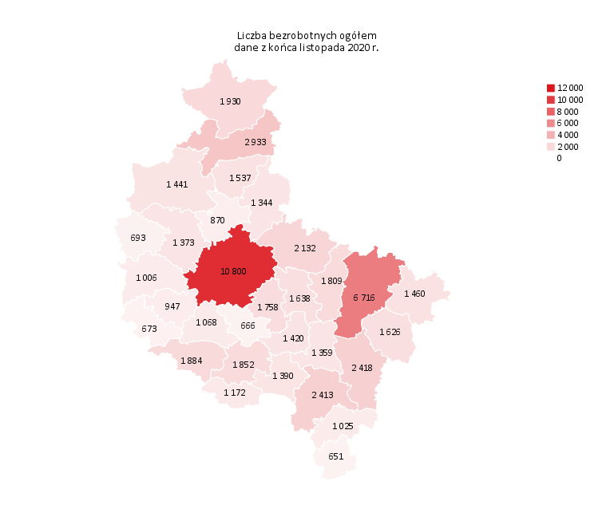
Powrót do spisu tabel

M2
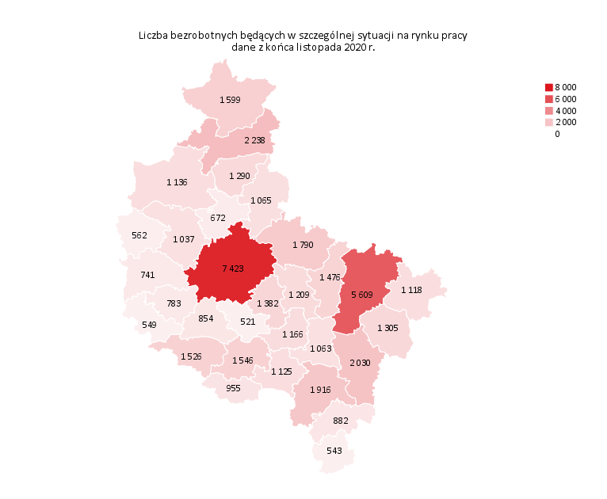
Powrót do spisu tabel

M3

Powrót do spisu tabel

M4
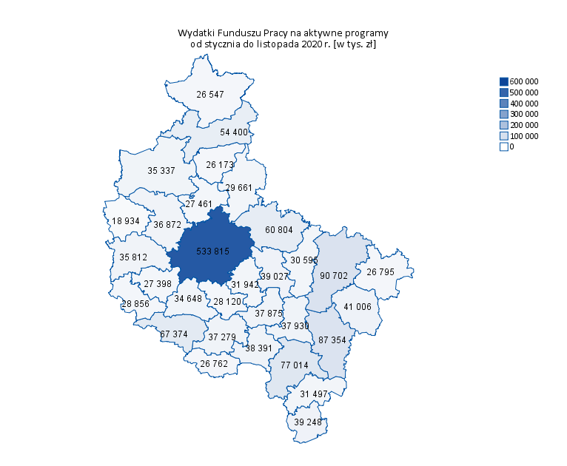
Powrót do spisu tabel

M5
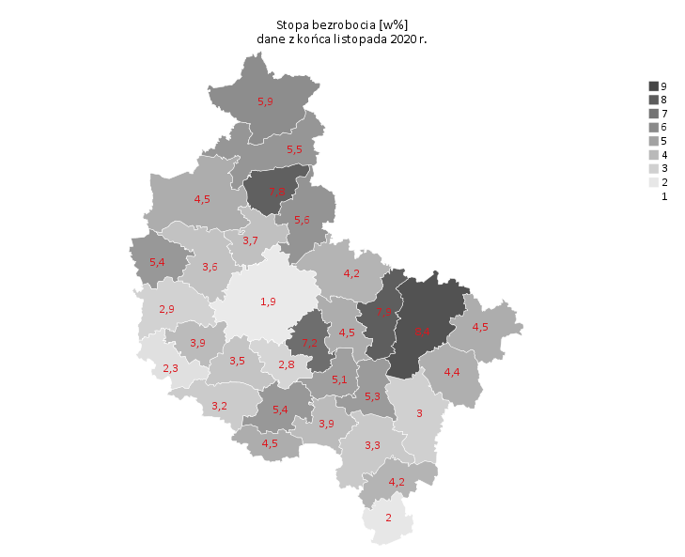
Powrót do spisu tabel

M6
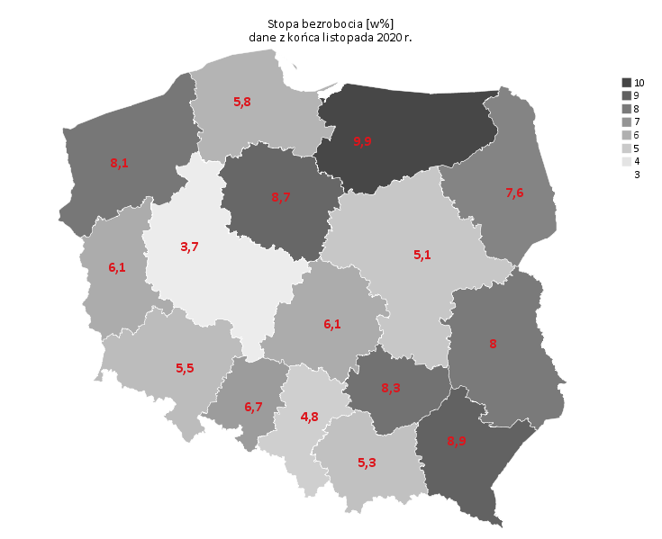
Powrót do spisu tabel

